Ranking de reações
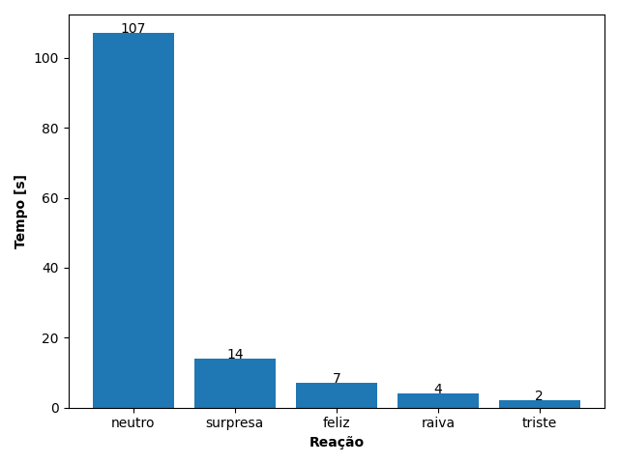
REAÇÃO | TEMPO [s]
neutro | 107
surpresa | 14
feliz | 7
raiva | 4
triste | 2

